Виноградівський
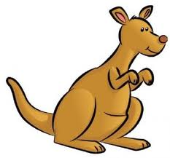
 |  | Міжнародний математичний конкурс "Кенгуру-2014" (Закарпатська область)
 |  | І етап - Всеукраїнський

 |  | Виноградівський район |  |  |  |  |  | районний координатор - Макара Світлана Юріївна
 |  |  |  |  |  |  |  | методист районного методичного кабінету управління освіти
 |  |  |  |  |  |  |  | Виноградівської районної державної адміністрації

код | Виноградівський район | клас 2 | клас 3 | клас 4 | клас 5 | клас 6 | разом (попередні) | шкільні координатори
6446 | Оклігедська 1-3 ст | 5 | 2 | 2 | 2 | 1 | 12 | Бейреш Маргарита Йосипівна
2013р | Всього - 1 школа | 5 | 2 | 2 | 2 | 1 | 12

Всі райони разом
 |  | Міжнародний математичний конкурс "Кенгуру-2014" (Закарпатська область)

 |  | регіональний координатор Закарпатської області - Петечук В.М.

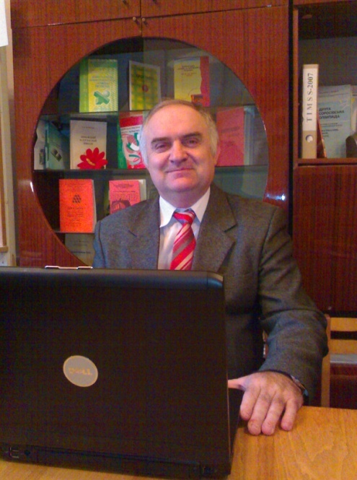
 |  | заступник директора з навчально-методичної роботи та моніторингу якості освіти
 |  | Закарпатського інституту післядипломної педагогічної освіти,
 |  | кандидат фізико-математичних наук, доцент

 |  | І етап - Всеукраїнський

№ п/п | Райони і міста | клас 2 | клас 3 | клас 4 | клас 5 | клас 6 | разом (попередні) | кількість шкіл | № п/п
1 | м.Ужгород | 134 | 177 | 191 | 263 | 176 | 941 | 11 | 1
2 | Тячівський район | 106 | 112 | 115 | 180 | 141 | 654 | 22 | 2
3 | Ужгородський район | 122 | 106 | 91 | 78 | 71 | 468 | 20 | 3
4 | Воловецький район | 101 | 74 | 66 | 59 | 53 | 353 | 12 | 4
5 | Хустський район | 66 | 60 | 51 | 82 | 58 | 317 | 9 | 5
6 | В.Березнянський район | 53 | 51 | 59 | 48 | 48 | 259 | 15 | 6
7 | Іршавський район | 36 | 46 | 47 | 37 | 45 | 211 | 9 | 7
8 | Міжгірський район | 44 | 36 | 42 | 44 | 32 | 198 | 9 | 8
9 | м.Берегово | 30 | 19 | 23 | 32 | 29 | 133 | 2 | 9
10 | м.Мукачево | 19 | 10 | 17 | 10 | 9 | 65 | 2 | 10
11 | Берегівський район | 7 | 16 | 7 | 14 | 12 | 56 | 3 | 11

12 | м.Хуст | 16 | 12 | 8 | 10 | 0 | 46 | 1 | 12
13 | Виноградівський район | 5 | 2 | 2 | 2 | 1 | 12 | 1 | 13
14 | Мукачівський район | 0 | 0 | 0 | 0 | 0 | 0 | 0 | 14
15 | Свалявський район | 0 | 0 | 0 | 0 | 0 | 0 | 0 | 15
16 | Рахівський район | 0 | 0 | 0 | 0 | 0 | 0 | 0 | 16
17 | Перечинський район | 0 | 0 | 0 | 0 | 0 | 0 | 0 | 17
18 | м.Чоп | 0 | 0 | 0 | 0 | 0 | 0 | 0 | 18
 | Всього | 739 | 721 | 719 | 859 | 675 | 3713 | 116

